Card 2 – text

Field | Example content | Option A | Option B | Option C | Author | Image Alt | Image Description | Video Duration Est | Video Alt | Video Description
Title | Reactief of proactief?
Text | In het dagelijks leven reageren we vaak op wat er om ons heen gebeurt. Dat noemen we reactief zijn — afwachten, reageren of volgen wat anderen doen. Proactief zijn is iets anders. Het betekent initiatief nemen, keuzes maken en handelen voor het je gevraagd wordt. Allebei zijn natuurlijk. Maar leiderschap groeit wanneer je kiest voor proactief zijn.
Quote
Image |  |  |  |  |  |  | Een gesplitst beeld waarop een vrouw eerst observeert en aarzelt in een groep, en daarna initiatief neemt en zelfverzekerd spreekt.
Video
Subtitle
Multiple choice question
Open question
List
Last message

Card 4 - Comparison-Image
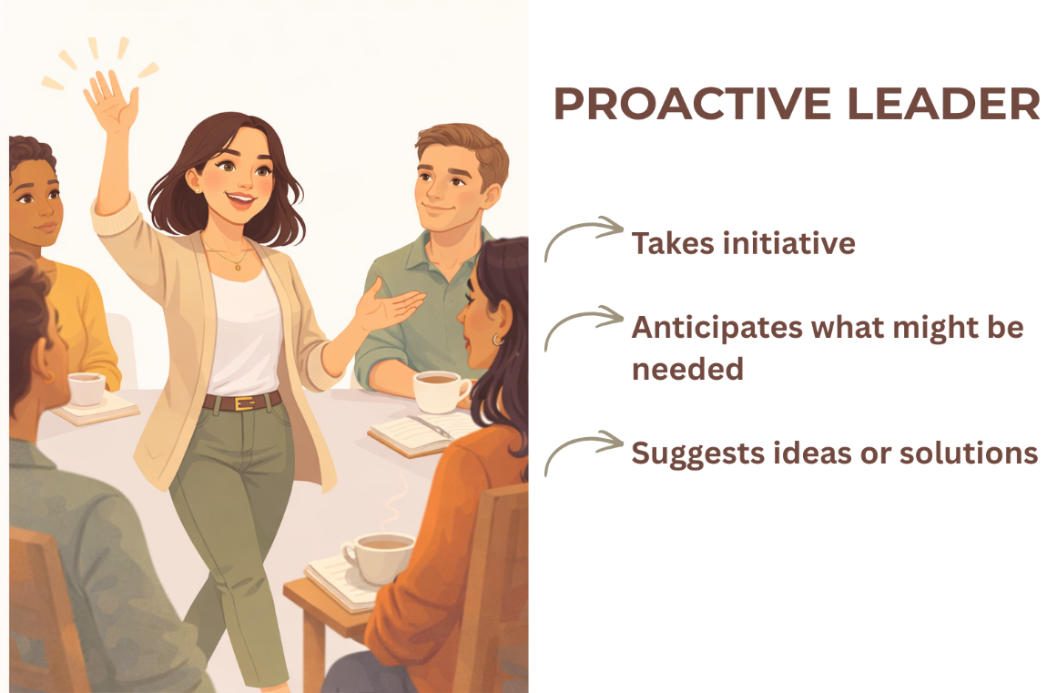
Field | Example content | Option A | Option B | Option C | Author | Image Alt | Image Description | Video Duration Est | Video Alt | Video Description
Title | Zoek het verschil
Text | Welke voelt voor jou het meest herkenbaar?
Quote
Image | https://drive.google.com/drive/folders/1eSaYQlUEzckfailf-tI9rt3kOVNV-Ftp?usp=drive_link
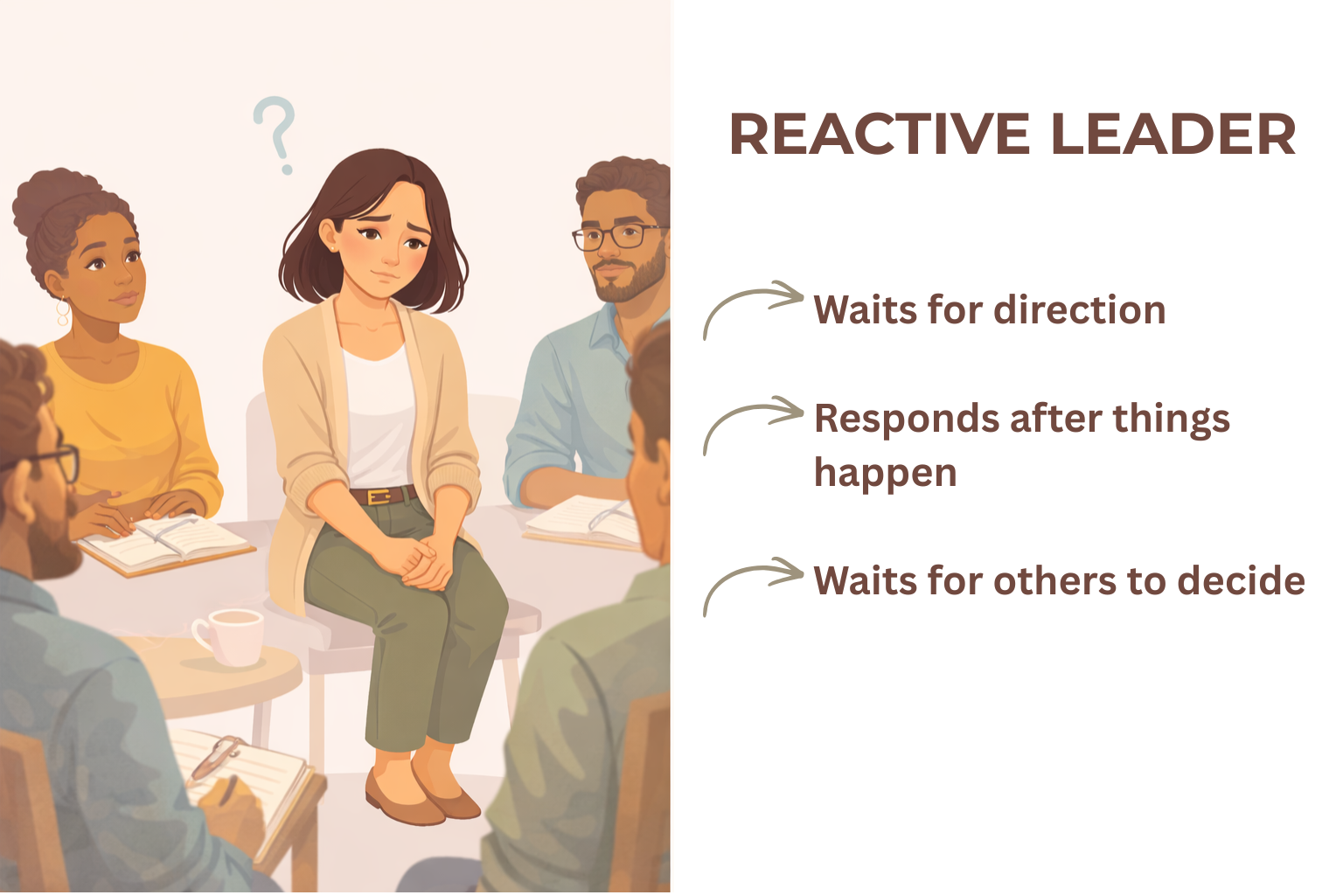
Video
Subtitle
Multiple choice question
Open question
List
Last message

